Presentación

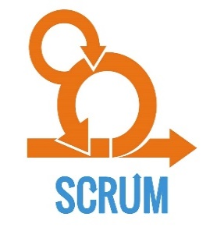
SOLUCIÓN DE ESCRITORIO
PARA LA EMPRESA "YYYYYY"
Metodologìa Ágil
Framework Scrum
Integrantes:
- Apellido Paterno Apellido Materno, Nombre_1
- Apellido Paterno Apellido Materno, Nombre_2
- Apellido Paterno Apellido Materno, Nombre_3

Product Backlog Priorizado
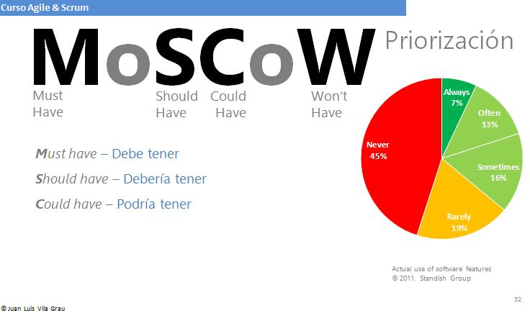
ACTUALIZACIÓN DEL PRODUCT BACKLOG PRIORIZADO Y ESTIMADO: SPRINT 2

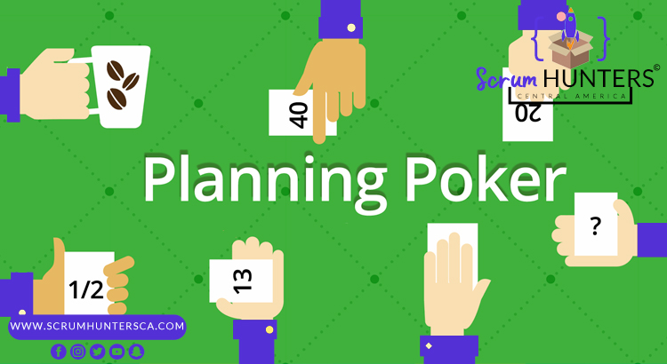
PB_ID | ID_SPB | DESCRIPCION | PRIORIZADO | ESTIMADO

2.0 Cer. Daily Scrum Meeting
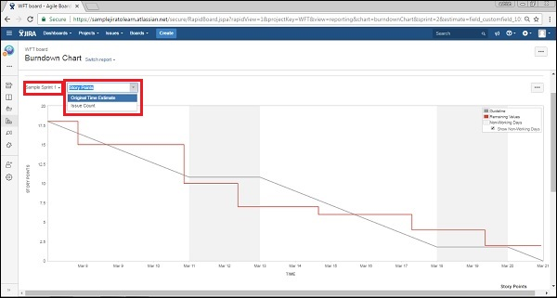
CEREMONIAS SCRUM: SPRINT 2 |  | Nombre del Negocio | Karcher Perú SAC | Fecha:XX/XX/2021
 |  | Participantes | 1
 |  |  | 2
 |  |  | 3

2.0 CEREMONIA DAILY SCRUM MEETING
SCRUM TEAM | Meta | ¿ Que hiciste ayer? | ¿ Qué vas a hacer hoy? | ¿ Algún impedimento?
Antony

Jesus

Jason

